Sheet1
20AW-----探路者控股集团股份有限公司成本核算表(20AW季)
款式图 | 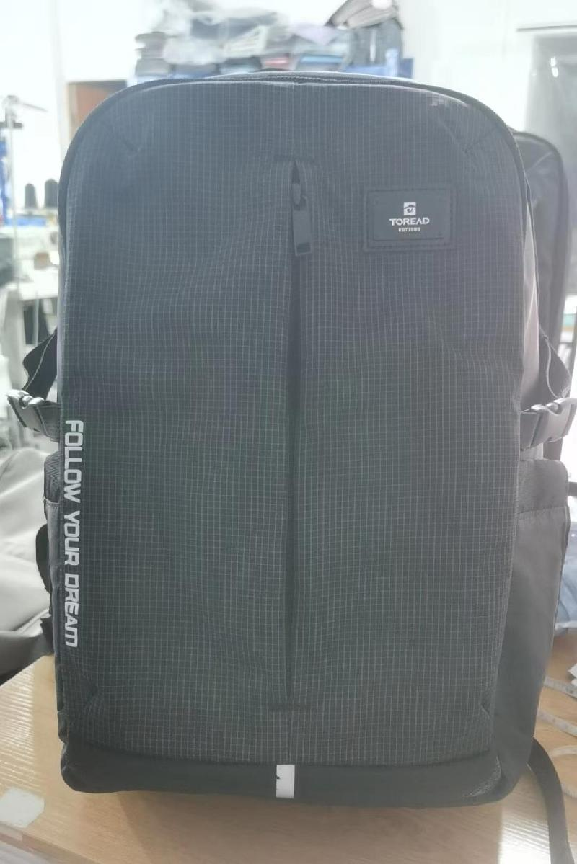 |  |  | 款式名称： | 25升双肩包 |  | 渠道： |  |  | 开发季： |  | 20AW | 生产工厂：
 |  |  |  | 生产编号： | TEBBBM90722 |  | 品牌： |  | TOREAD | 开发类型： |  |  | 生产数量：
 |  |  |  | 设计师： |  |  | 事业部： |  |  | 开发工厂： |  |  | 审核日期：
 |  |  |  | 开发员： | 赵建飞 |  | 系列： |  |  | 制单日期： |  |  | 核价
 | 面、里料(主布面料、配布面料、底料、里料、网布、210T、弹性料、防滑料、防雨罩料等）
序号 | 物料名称 | 物料编号 | 应用部位 | 规格 |  | 配色方案 | 应用尺寸 |  |  | 采购信息
 |  |  |  | 幅宽(cm) | 克重(g/m2) | 配色一 | 长（cm） | 宽（cm） | 数量（个） | 单耗() | 损耗(%) | 单价(元/码) | 金额(元) | 费用占比 | 供应商
1 | 主料 630D尼龙料 |  | 主袋内前链袋拉接 | 142 |  |  | 3.175 | 3.5941 | 4 | 0.01 | 100.00% | 39.000 | 0.230
2 |  |  | 前身片下接 | 142 |  |  | 7.64032 | 14.01572 | 2 | 0.02 | 100.00% | 39.000 | 0.779
3 |  |  | 后上片 | 142 |  |  | 27.43962 | 29.98978 | 1 | 0.07 | 100.00% | 39.000 | 2.647
4 |  |  | 后下接片 | 142 |  |  | 20.18538 | 30.7467 | 1 | 0.05 | 100.00% | 39.000 | 2.020
5 |  |  | 左右侧附袋 | 142 |  |  | 21.09978 | 24.97836 | 2 | 0.09 | 100.00% | 39.000 | 3.449
6 |  |  | 左右侧附袋片袋口后贴 | 142 |  |  | 7.90448 | 9.37006 | 2 | 0.01 | 100.00% | 39.000 | 0.555
7 |  |  | 左右侧附袋袋口前贴 | 142 |  |  | 7.90448 | 9.50976 | 2 | 0.07 | 100.00% | 39.000 | 2.909
8 |  |  | 背带面上接 | 142 |  |  | 11.54176 | 18.90268 | 1 | 0.02 | 100.00% | 39.000 | 0.750
9 |  |  | 背带面下接 | 142 |  |  | 49.53 | 9.8425 | 2 | 0.08 | 100.00% | 39.000 | 3.291
10 |  |  | 背耳 | 142 |  |  | 10.05078 | 10.46226 | 2 | 0.02 | 100.00% | 39.000 | 0.761
11 |  |  | 身围侧接 | 142 |  |  | 23.16226 | 17.16024 | 2 | 0.08 | 100.00% | 39.000 | 2.948
12 |  |  | 身围前链贴1 | 142 |  |  | 13.00226 | 34.60242 | 1 | 0.02 | 100.00% | 39.000 | 0.647
13 |  |  | 身围前链贴 | 142 |  |  | 19.2913 | 12.97686 | 2 | 0.09 | 100.00% | 39.000 | 3.510
14 |  |  | 身围后链贴 | 142 |  |  | 7.48284 | 71.1454 | 1 | 0.05 | 100.00% | 39.000 | 1.838
1 | 主料 630D尼龙料 |  | 前附袋片 | 142 |  |  | 38.3921 | 16.5481 | 2 | 0.11 | 100.00% | 39.000 | 4.152
2 |  |  | 身围底接 | 142 |  |  | 19.22018 | 34.94278 | 1 | 0.06 | 100.00% | 39.000 | 2.183
25 | 里布 210D压花里布（探路者）-黑色 |  | 中隔片 | 142 |  |  | 45.95368 | 29.9339 | 2 | 0.22 | 100.00% | 5.000 | 1.119
26 |  |  | 内IP袋贴袋位补强 | 142 |  |  | 3.175 | 24.765 | 1 | 0.01 | 100.00% | 5.000 | 0.041
27 |  |  | 内IP袋身片 | 142 |  |  | 26.3525 | 24.13 | 1 | 0.05 | 100.00% | 5.000 | 0.265
28 |  |  | 内后链袋底围 | 142 |  |  | 3.81 | 67.93738 | 2 | 0.05 | 100.00% | 5.000 | 0.255
29 |  |  | 内后链袋拉链尾 | 142 |  |  | 4.33832 | 12.02182 | 1 | 0.01 | 100.00% | 5.000 | 0.027
30 |  |  | 内后链袋片 | 142 |  |  | 45.72 | 30.7467 | 2 | 0.23 | 100.00% | 5.000 | 1.142
31 |  |  | 内电脑袋身片 | 142 |  |  | 38.35146 | 37.83584 | 1 | 0.12 | 100.00% | 5.000 | 0.588
32 |  |  | 前身内片上接 | 142 |  |  | 10.35812 | 25.91308 | 1 | 0.02 | 100.00% | 5.000 | 0.118
33 |  |  | 前身内片下接 | 142 |  |  | 10.9982 | 26.55824 | 1 | 0.03 | 100.00% | 5.000 | 0.127
34 |  |  | 前身内片中接 | 142 |  |  | 23.17496 | 26.62682 | 1 | 0.05 | 100.00% | 5.000 | 0.257
35 |  |  | 前附袋内片 | 142 |  |  | 38.40734 | 15.2781 | 2 | 0.10 | 100.00% | 5.000 | 0.494
36 |  |  | 前附袋后片 | 142 |  |  | 37.22878 | 26.6065 | 1 | 0.08 | 100.00% | 5.000 | 0.406
37 |  |  | 后链袋片 | 142 |  |  | 15.2654 | 30.7467 | 1 | 0.04 | 100.00% | 5.000 | 0.199
38 |  |  | 左右侧附袋 | 142 |  |  | 21.09978 | 24.97836 | 2 | 0.09 | 100.00% | 5.000 | 0.442
39 |  |  | 身围前链贴 | 142 |  |  | 19.70786 | 67.91198 | 1 | 0.11 | 100.00% | 5.000 | 0.550
40 |  |  | 身围后链贴 | 142 |  |  | 3.02006 | 71.14286 | 1 | 0.02 | 100.00% | 5.000 | 0.112
41 |  |  | 身围底接内片前接 | 142 |  |  | 20.10664 | 69.41312 | 1 | 0.11 | 100.00% | 5.000 | 0.572
42 |  |  | 身围底接内片后接 | 142 |  |  | 13.28674 | 70.5993 | 1 | 0.08 | 100.00% | 5.000 | 0.394
25 | 里布1 （HW）180G天鹅绒 |  | 内IP袋身片 | 142 |  |  | 26.3525 | 24.13 | 1 | 0.05 | 100.00% | 4.000 | 0.212
26 |  |  | 内电脑袋身片 | 142 |  |  | 38.35146 | 37.83584 | 1 | 0.12 | 100.00% | 4.000 | 0.471
58 | 网料 小星网三层网 |  | 后链袋片 | 137 |  |  | 16.5354 | 32.0167 | 1 | 0.05 | 100.00% | 7.500 | 0.347
59 |  |  | 背带底上接 | 137 |  |  | 11.69924 | 19.3675 | 1 | 0.02 | 100.00% | 7.500 | 0.155
60 |  |  | 背带底下接 | 137 |  |  | 48.895 | 10.795 | 2 | 0.09 | 100.00% | 7.500 | 0.705
58 | 网料1 K114厚软菱形网 |  | 内前网链袋片 | 137 |  |  | 21.90496 | 26.62682 | 1 | 0.05 | 100.00% | 5.500 | 0.278
61 | 3MM珍珠棉-黑色 |  | 主袋内前IP袋内托 | 106 |  |  | 23.41626 | 21.2725 | 1 | 0.06 | 100.00% | 0.780 | 0.044
62 |  |  | 前身片托 | 106 |  |  | 38.18128 | 24.08682 | 1 | 0.10 | 100.00% | 0.780 | 0.079
62 |  |  | 前链袋片托 | 106 |  |  | 35.85464 | 13.36548 | 2 | 0.11 | 100.00% | 0.780 | 0.085
63 | 4mm珍珠棉-黑色 |  | 前身前链贴托 | 106 |  |  | 16.1798 | 62.38748 | 1 | 0.11 | 100.00% | 1.125 | 0.126
63 | 5mm珍珠棉-黑色 |  | 中隔片托 | 106 |  |  | 42.77868 | 26.7589 | 1 | 0.13 | 100.00% | 1.800 | 0.226
64 |  |  | 后链袋片托 | 106 |  |  | 42.8625 | 27.8892 | 1 | 0.13 | 100.00% | 1.800 | 0.235
65 |  |  | 身围底接 | 106 |  |  | 19.8374 | 66.33972 | 1 | 0.14 | 100.00% | 1.800 | 0.261
64 |  |  | 内电脑袋身片内托 | 106 |  |  | 36.44646 | 34.02584 | 1 | 0.14 | 100.00% | 1.800 | 0.244
68 | 10mm加密珍珠棉-黑色 |  | 背带内托 | 106 |  |  | 48.1965 | 9.8425 | 2 | 0.11 | 100.00% | 3.36 | 0.370
69 | 15mm加密海绵-黑色 |  | 后链袋片托 | 106 |  |  | 12.24788 | 26.9367 | 1 | 0.04 | 100.00% | 9.00 | 0.344
75 | 100G无纺布-黑色 |  | 后上片 | 150 |  |  | 27.43962 | 29.98978 | 1 | 0.0643 | 100.00% | 2.000 | 0.129
75 |  |  | 身围内托 | 150 |  |  | 23.12162 | 70.5993 | 1 | 0.1259 | 100.00% | 2.000 | 0.252
76 | 杂料PU底 |  | 后下接片 | 150 |  |  | 20.18538 | 30.7467 | 1 | 0.0490 | 100.00% | 6.000 | 0.294
77 | 杂料PU底 |  | 后链袋片 | 142 |  |  | 15.2654 | 30.7467 | 1 | 0.0418 | 100.00% | 6.000 | 0.251
79 | 0.6MMPP板 |  | 背带底上接 | 150 |  |  | 10.58926 | 16.00962 | 1 | 0.02 | 100.00% | 15.500 | 0.241
80 | 1.0MMPP板-黑色 |  | 后下托 | 150 |  |  | 12.10056 | 8.30072 | 1 | 0.01 | 100.00% | 15.500 | 0.143
81 | 1.0MMPP板-黑色 |  | 背带面上接 | 150 |  |  | 10.58926 | 16.00962 | 1 | 0.02 | 100.00% | 15.500 | 0.241
83 | 2.0MMPP板-黑色 |  | 后身片托 | 142 |  |  | 40.86352 | 22.24278 | 1 | 0.08 | 100.00% | 15.500 | 1.293
面、里料合计 |  |  |  |  |  |  |  |  |  |  |  |  | 46.804 | 21%
 | 辅助材料（海绵、EVA、PE板、拉链、拉袢、扣件、织带、魔术贴、橡筋绳、线、标识、吊牌、合格证、包装等）
序号 | 物料名称 | 物料编号 | 应用部位 | 规格 |  | 配色方案 |  |  |  | 采购信息
 |  |  |  | 型号(＃) | 宽度(cm) | 配色一 | 长（cm） | 宽（cm） | 数量（个） | 单耗（米） | 损耗(%) | 单价(元/米、个) | 金额(元) | 费用占比 | 供应商
2 | 1寸坑纹仿尼龙织带（敬业织带） |  | 后上片1 |  |  |  | 11.625 |  | 1 | 0.1271 | 100.00% | 0.880 | 0.112 |  |  | 254
3 | 1寸坑纹仿尼龙织带（敬业织带） |  | 背耳 |  |  |  | 20 |  | 2 | 0.4374 | 100.00% | 0.880 | 0.385
4 | 1寸坑纹仿尼龙织带（敬业织带） |  | 背带面下接 |  |  |  | 10 |  | 2 | 0.2187 | 100.00% | 0.880 | 0.192
5 | 1寸坑纹仿尼龙织带（敬业织带） |  | 后上片 |  |  |  | 9 |  | 1 | 0.0984 | 100.00% | 0.880 | 0.087
7 | 1寸4分坑纹仿尼龙织带（敬业织带） |  | 背带面上接 |  |  |  | 6.75 |  | 1 | 0.0738 | 100.00% | 1.200 | 0.089
8 | 1寸2分坑纹仿尼龙织带（敬业织带） |  | 后下接片 |  |  |  | 12 |  | 1 | 0.1312 | 100.00% | 1.030 | 0.135
2 | 6分坑纹仿尼龙织带（敬业织带） |  | 身围后链贴 |  |  |  | 12 |  | 2 | 0.2625 | 100.00% | 0.730 | 0.192
3 | 6分坑纹仿尼龙织带（敬业织带） |  | 前附袋片 |  |  |  | 3 |  | 2 | 0.0656 | 100.00% | 0.730 | 0.048
4 | 6分坑纹仿尼龙织带（敬业织带） |  | 背带面下接1 |  |  |  | 12 |  | 1 | 0.1312 | 100.00% | 0.730 | 0.096
5 | 6分坑纹仿尼龙织带（敬业织带） |  | 背带面下接 |  |  |  | 5 |  | 1 | 0.0547 | 100.00% | 0.730 | 0.040
5 | 1寸中间反光织带-黑体/银色中 |  | 前身片下接 |  |  |  | 2 |  | 1 | 0.0219 | 100.00% | 0.500 | 0.011
9 | 1"1/2魔术贴勾面-黑色 |  | 内电脑袋扣条织(正格) |  |  |  | 1.5 |  | 1 | 0.0164 | 100.00% | 0.130 | 0.002
10 | 1寸4分魔术贴毛面-黑色 |  | 内IP袋身片 |  |  |  | 1.5 |  | 1 | 0.0164 | 100.00% | 0.130 | 0.002
9 | 7分涤纶内包边-黑色 |  | 前身内片下接 |  |  |  | 50.5 |  | 1 | 0.5523 | 100.00% | 0.130 | 0.072
10 | 7分涤纶内包边-黑色 |  | 中隔片 |  |  |  | 58 |  | 1 | 0.6343 | 100.00% | 0.130 | 0.082
11 | 7分涤纶内包边-黑色 |  | 内电脑袋身片 |  |  |  | 15.25 |  | 1 | 0.1668 | 100.00% | 0.130 | 0.022
12 | 7分涤纶内包边-黑色 |  | 内后链袋片 |  |  |  | 58.25 |  | 2 | 1.2741 | 100.00% | 0.130 | 0.166
9 | 7分涤纶内包边-黑色 |  | 前附袋片 |  |  |  | 1.5 |  | 2 | 0.0328 | 100.00% | 0.130 | 0.004
10 | 7分涤纶内包边-黑色 |  | 后链袋片 |  |  |  | 1.375 |  | 2 | 0.0301 | 100.00% | 0.130 | 0.004
...

